Debug0604
0531 安卓Debug

1.当设备联上手机蓝牙后 左上角的圈确定连接手机蓝牙后 要消失 不要继续转 此点未改到
 | 此版本有时会找不到新设备 需清掉后台或复位后才能找到 不知是否与转圈有关 |  |  |  |  |  | 没改到
 | 有关转圈问题 旧设备 不会转 新旧混搭也不会转 只有单独打开新设备时才会

 |  | 没改到 | OK

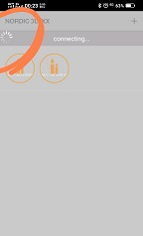

2.当设备绑定后要亮黄灯 目前亮的是绿灯 （固件问题） |  |  |  |  | OK

3.当同时绑定两个灯（新设备）后 设备列表 只会载入一个灯
需清掉后台 或按手机回车键 再回设备列表才会载入另一个灯 |  |  |  |  | OK
 | 详见录相A
有多个设备时 绑定第一个设备后 需自动跳回绑定页面继续点击新设备Mac地址 |  |  |  |  |  | OK
然后继续绑定 以此类推 影片中是旧设备大号的是带喇叭Luxxmusic 小号的是Luxxlight
 | 详见录相B
绑定过程中在 Config及Done待太久了 请优化一下 |  |  |  | 待全部debug完成后 看是否可再优化 目前OK
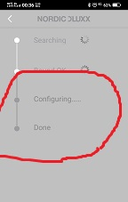

4.设备列表图标不对 应是蜡烛光图标 |  |  | 没改到 | 需确定固件是否已改？
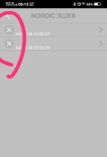

5. 有关黄灯及蜡烛灯cmd 目前固件是正确的 请参照Demo code是如何发指令
另 调RGB一直亮蜡烛灯 目前请不用理会它 这是固件的问题 |  |  |  |  | OK

6. 版本号请加上序号免得搞乱了 例1.30.1 1.30.2 |  |  |  | OK

7. 设备明称（ID Code)不对, 新设备应显示Luxxlight 不是Mac地址 |  |  |  |  |  | 没改到 | 需确定固件是否已改？
 | 目前新设备显示的是Luxxmusic 目前我给你的新设备应显示Luxxlight而不是Luxxmusic 上一版本显示页面是对的
 | 可见 新旧设备ID code应未分清楚, 第一个及第二个是新设备没分清楚（应显示Luxxlight 但我想ID Code需与旧的区分 固可能需自定义）） 第三及第四个是旧设备 分的很清楚
 | 详见附件App基本架构图
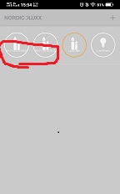
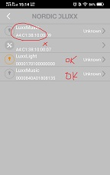

新旧设备同时操作问题讨论
 | 根据以上诸点得知
 | 我认为首先最重要是需将新旧设备ID,图标彻底分清楚, 然后再来处理bugs
 | 目前组网基本问题不大 只要将新旧ID 及后台问题搞清楚如何处理 那其它就容易搞定了
 | 尤其是組灯 否则我想会很容易乱套

ID Code
旧 SDK ID Code 区分
ID Code | 项目名称
003 | LuxxMusic
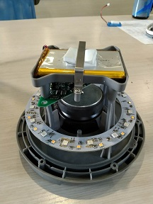
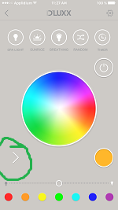

ID Code | 项目名称
003 | Luxxlight
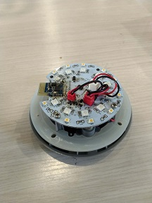
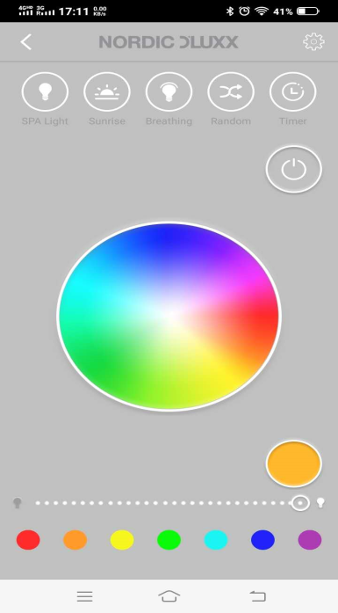

ID Code | 项目名称
005 | LuxxLight
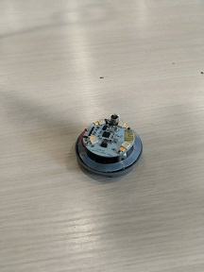
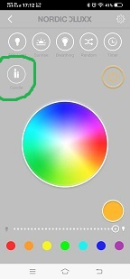

新 SDK ID Code 区分
ID Code | 项目名称
自定义 | LuxxMusic
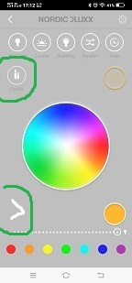

ID Code | 项目名称
自定义 | LuxxLight

